Sheet1
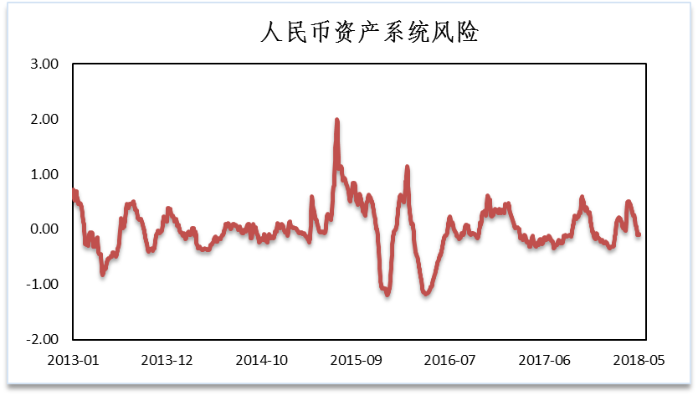
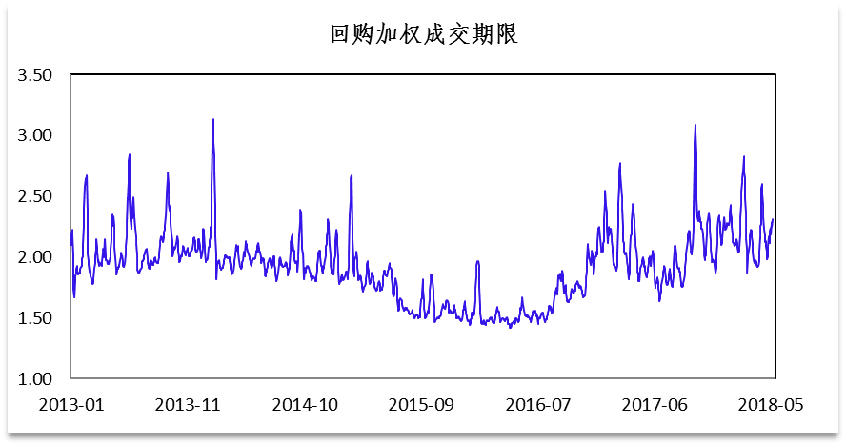
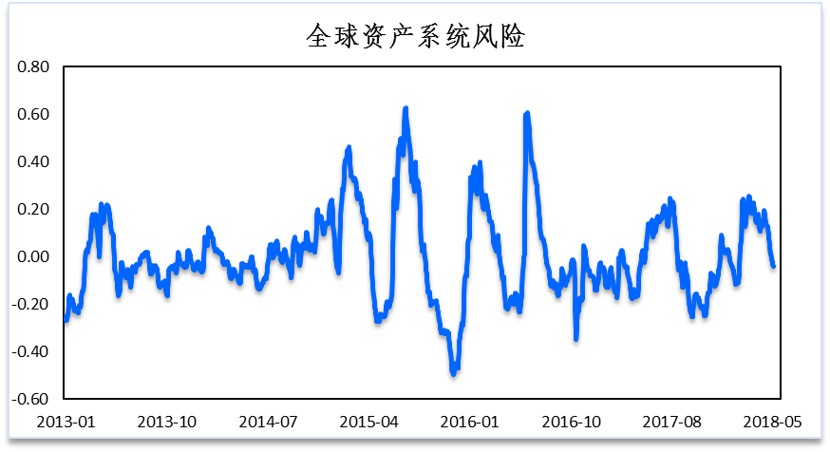
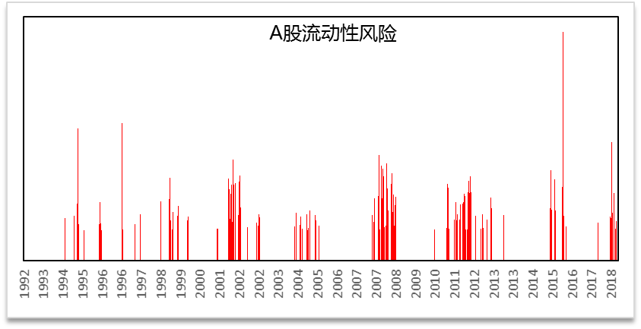
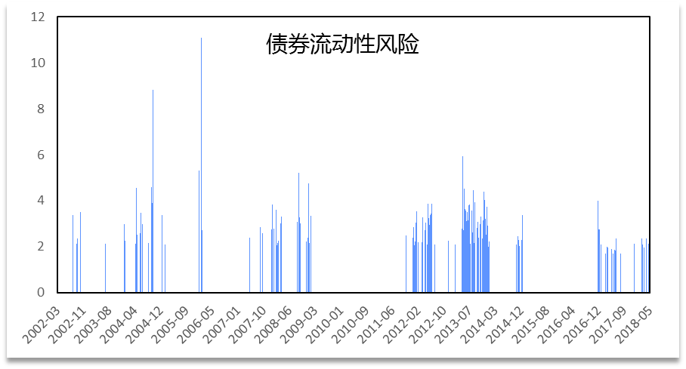
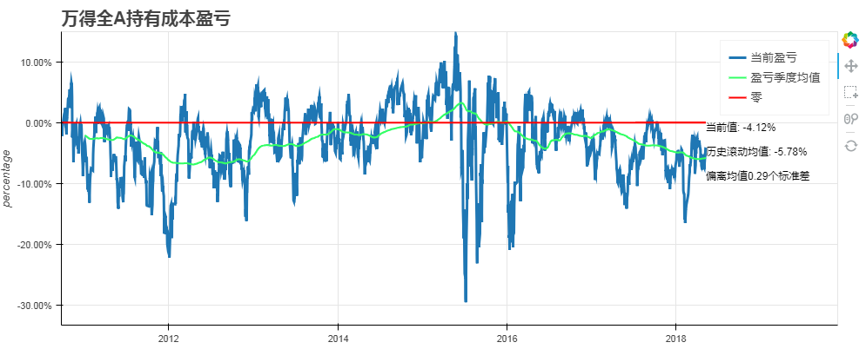
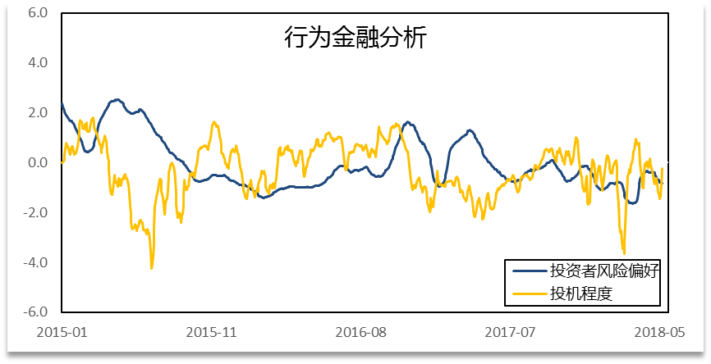
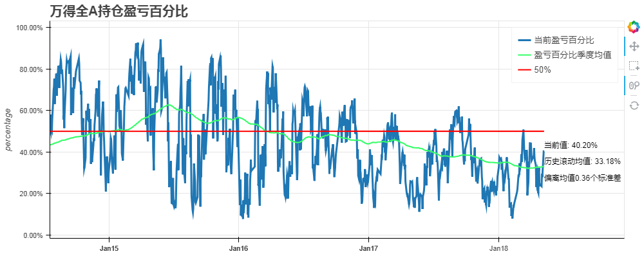
 | 低波动 | 中波动 | 高波动 | 预期波动 | 配置建议 | 指标 | 数值 | 标准化（σ）
信用债 | 5.13% | 2.41% | 8.07% | 低 | 平配 | 加权回购期限 | 2.68 | 0.71
利率债 | 2.09% | 2.27% | 8.39% | 低 | 低配 | 债券流动性 | 1.57 | 1.73
A股 | 3.28% | 46.12% | -1.34% | 中 | 平配 | A股流动性 | 0.38 | -0.22
港股 | 18.36% | 14.39% | -10.10% | 中 | 平配 | 散户点击量 | 3358692 | -1.08
美股 | 8.02% | 7.01% | 5.73% | 中 | 平配 | 人民币资产系统性风险 |  | -0.09
黄金 | 16.41% | -2.66% | 5.79% | 低 | 超配 | 全球资产系统性风险 |  | -0.04
原油 | 3.06% | 24.47% | -21.38% | 中 | 超配 | A股持有成本盈亏 | -4.12% | 0.29
国内商品 | -5.73% | -0.17% | 10.36% | 低 | 低配 | A股持仓盈亏比例 | 33.18% | 0.36
货币 | - | - | - | - | -

